상품제안서
파라체이스 암막 곡자우드 전자동 3단 우산 (3214) | 상품코드: S28192

 |  |  |  |  |  |  | 02-713-8555 | www.synergygift.co.kr
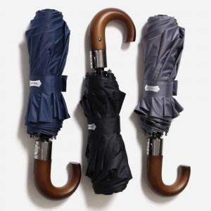 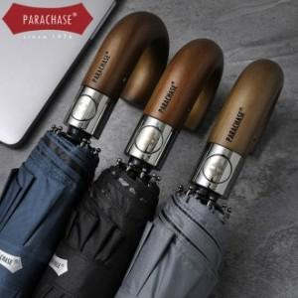 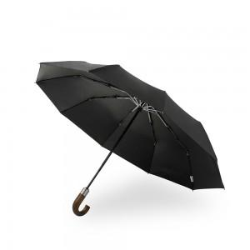

【상세/제작정보】

【인쇄/포장옵션】 | 레이저, 원단1도 / 포장지포장

【공급단가】 | 수량 | 50~ | 100~ | 500~ | 1,000~ | 2,000~
*VAT별도 | 단가 | 16,200원 | 15,600원 | 15,000원 | 14,400원 | 14,040원

【상품 URL】 | https://www.synergygift.co.kr:443/src/goods_detail.php?gdno=28192

